bank_details
Required Information | Fill in
账户开户名： Bank Account Name: | 黃于珊 | HUANG YU-SHAN
开户行： Bank Name: | 兆豐銀行 - 大安分行 | Mega Bank – Daan Branch
账户号： Bank Account Number: | 22910191779 | 22910191779
开户行地址： Bank Address: | 臺北市大安區信義路3段182號 | No. 182, Sec. 3, Xinyi Rd., Da’an Dist., Taipei City 106, Taiwan
银行swift code Bank Swift Code: | ICBCTWTP229 | ICBCTWTP229
电子邮箱： Email: | bs771202@gmail.com
联系人姓名 contact name | 黃于珊 | HUANG YU-SHAN
联系电话： Contact Number: | +886937566934
地址： Address: | 證件地址:澎湖縣馬公市朝陽里18鄰朝陽路100巷17號 聯絡地址:台北市大安區信義路4段34號2F | 2F., No. 34, Sec. 4, Xinyi Rd., Da’an Dist., Taipei City 106, Taiwan
邮编： Postal Code: | 106
身份证号码： Identification Card Number (for freelance only)： | X220406387

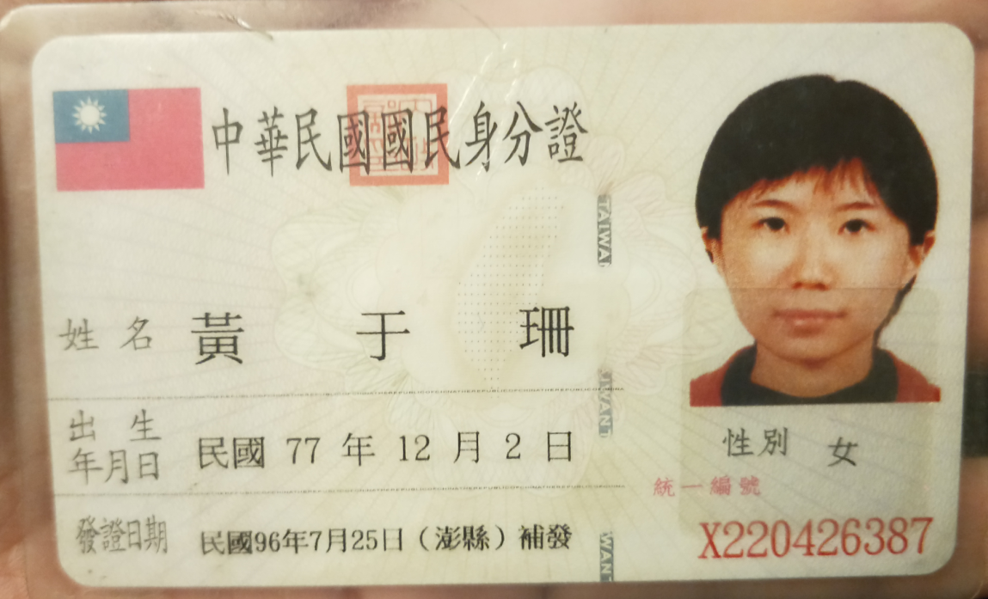 身份证电子档 Copy of Identification Card (for freelance only)

